몬스터_AI_Main
정상 처리 |  | 예외 처리

시작 (생성 상태)

캐릭터 공격
대기상태

탐지상태
피격상태

사망상태
종료(삭제 상태)

이동상태
공격상태

 | 우선순위
시작

 |  |  | 시작 / 종료

상태 값

 |  |  | 실행 상태

피격상태
 | 0순위
 |  |  | 변경 상태

사망상태
탐지상태

대기상태
사망상태
 | 1순위

탐지상태
종료

탐지상태
 | 2순위

이동상태
공격상태

이동상태
공격상태
 | 3순위

탐지상태
탐지상태

AI_Main
시작
시작
시작
시작
입출력

룸
DB
처리
몬스터의 위치 값, 종류 코드 요청
A 몬스터
몬스터 타입 확인

조건
A
몬스터
요정 정보 저장
엘리트 몬스터 인가?

DB

종류 코드
탐지 | 탐지
시작
 | 시작
몬스터 기본 데이터
이동 속도
공격력
체력
스킬 데이터 ( 재사용 대기시간 값, 스킬 데미지, 공격 범위, 사거리, 추가효과, 스킬 코드)
일반 공격 데이터
 | 몬스터 타입 확인
몬스터
DB
A몬스터
스킬 제사용 대기시간 확인
 | 스킬 재사용 대기시간 확인 | 일반 공격 사거리 확인
몬스터 종류에 해당하는 기본 데이터 요청
 | 스킬 공격 사거리 확인

A
몬스터
요정 정보 저장
스킬 공격이 가능한가

시작

룸
DB
입출력
몬스터 배치 상태 값 요청

처리
배치 완료
A몬스터
공격 사거리 '스킬' 공격 사거리 값으로 설정
A몬스터
공격 사거리 '일반' 공격 사거리 값으로 설정

조건
A
몬스터
몬스터 상태 값 '탐지'로 변경

DB
위치 값 요청
유저 DB

A
몬스터
유저 공격
몬스터 상태 값 요청
위치 값 임시 저장

피격 처리
몬스터 상태 값

A몬스터

'탐지'
'이동'
'공격'
'대기'
'사망'

유저 위치 값과 공격 사거리 값 대조,
공격 가능 여부 판단

몬스터 상태 값 '이동'으로 변경
탐지 코드 실행
이동 코드 실행
공격 코드 실행
대기 코드 실행
사망 코드 실행

종료

A
몬스터
몬스터 상태 값 '공격'으로 변경

종료

이동상태
시작

몬스터 이동 속도 값 저장
몬스터 DB
 | down

목표 위치 값 저장
 | down
몬스터 DB

몬스터 위치 값 저장
 | down
몬스터 DB

몬스터 위치 값에서 목표 위치 값으로 갈 수 있는 최단 거리를 저장
down |  | up
룸 DB
몬스터 DB

설정된 길을 따라 몬스터 이동 속도 값 만큼 이동 후 위치값 저장
 |  | up
몬스터 DB

탐지 상태 변경

종료

공격상태
시작

저장된 공격 데이터 불러옴
 | down
몬스터 DB

공격 모션 중
no

yes

공격 범위에 캐릭터가 위치했는 지 확인

no

yes

 | up
피격 정보 전달
캐릭터 DB

몬스터 스킬 사용여부 확인

no

yes

몬스터 스킬 쿨타임 생성
up
몬스터 DB

up
몬스터 DB
탐지 상태 변경

종료

피격상태
시작

 | down
받은 데미지 저장
캐릭터DB

몬스터 HP - 받은 데미지
 | up
몬스터DB

몬스터 현재 HP
 | down
몬스터DB

몬스터HP<=0

no

up |  | up
몬스터DB
yes
몬스터DB
사망 상태값 변경
탐지 상태값 변경

종료

사망상태
시작

클리어 정보
down
룸DB

클리어 한 경우

no

yes
초기화, 메모리 삭제

종료

NULL
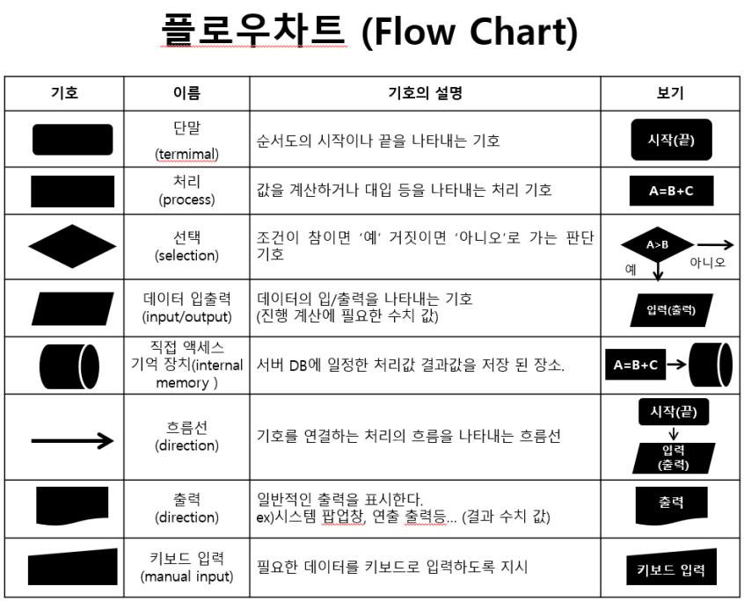

캐릭터 DB
임시 캐릭터 DB | 룸 DB
몬스터DB
임시 몬스터 DB
스킬DB
무기DB
룸DB | 몬스터가 생성되면 기존의 몬스터 DB에서 생성된 몬스터의 코드 값에 해당하는 몬스터의 속성을 받아와서 저장
임시 룸 DB

